关系图
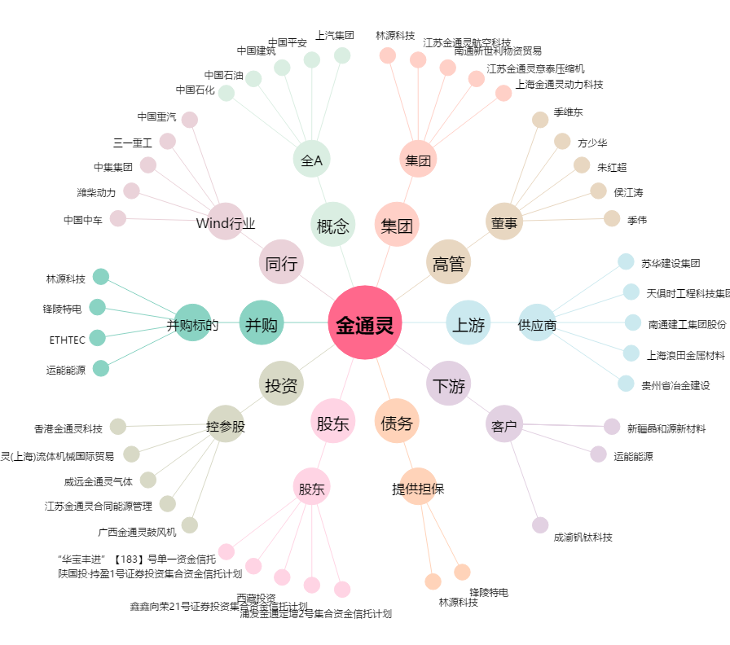
金通灵[300091.SZ] - 关系概览图

